关系图
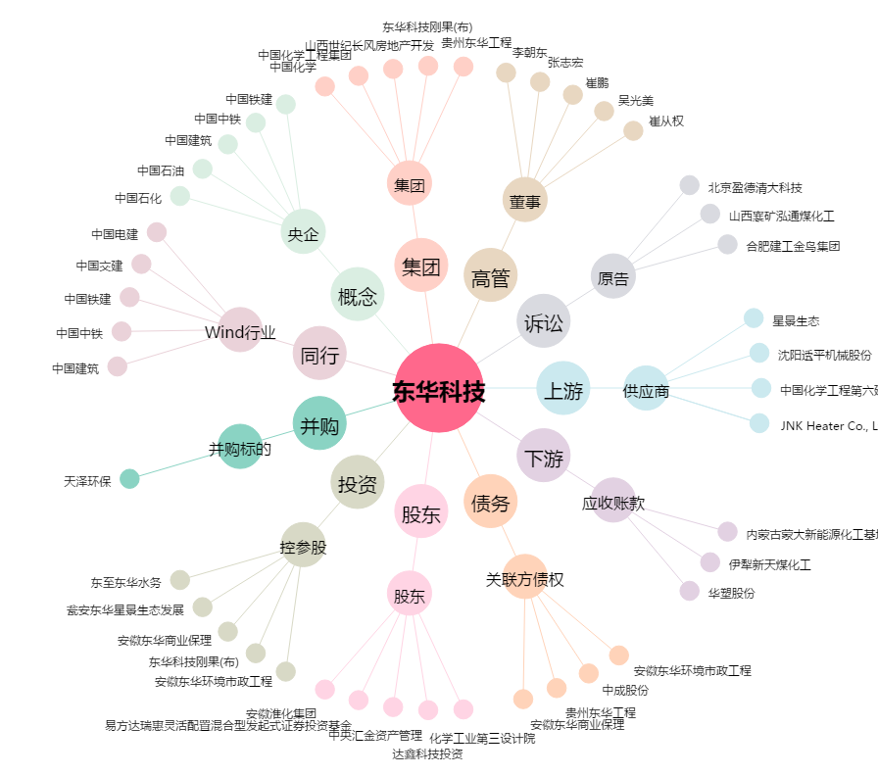
东华科技[002140.SZ] - 关系概览图

